封面


中意真爱久久养老年金
保险责任一览
养老年金
身故保险金
全残保险金
全残关爱金
投保人意外身故豁免保险费
投保人意外全残 豁免保险费

敬致 | 中意你 | 女士 | 中意真爱久久养老年金保险）
被保险人年龄： |  | 0周岁 | 被保险人性别： |  | 女
险种名称 |  |  |  | 保险期间 | 基本保额 | 交费年期 | 交费频率 | 保费
中意真爱久久养老年金保险 |  |  | 55岁起领 | 105岁 | 234,600元 | 5年 | 年交 | 200,000元

首年保费合计: |  |  |  |  |  |  |  | 200,000元

建议人： | 中意小飞狮 |  | 联系电话： | 13100000000
中意人寿官网：http://www.generalichina.com
全国统一客服热线：400-888-9888 |  |  |  |  |  |  |  |  | 保险责任及保险费交付等详细内容以实际签发的保险合同为准。

真爱久久彩页
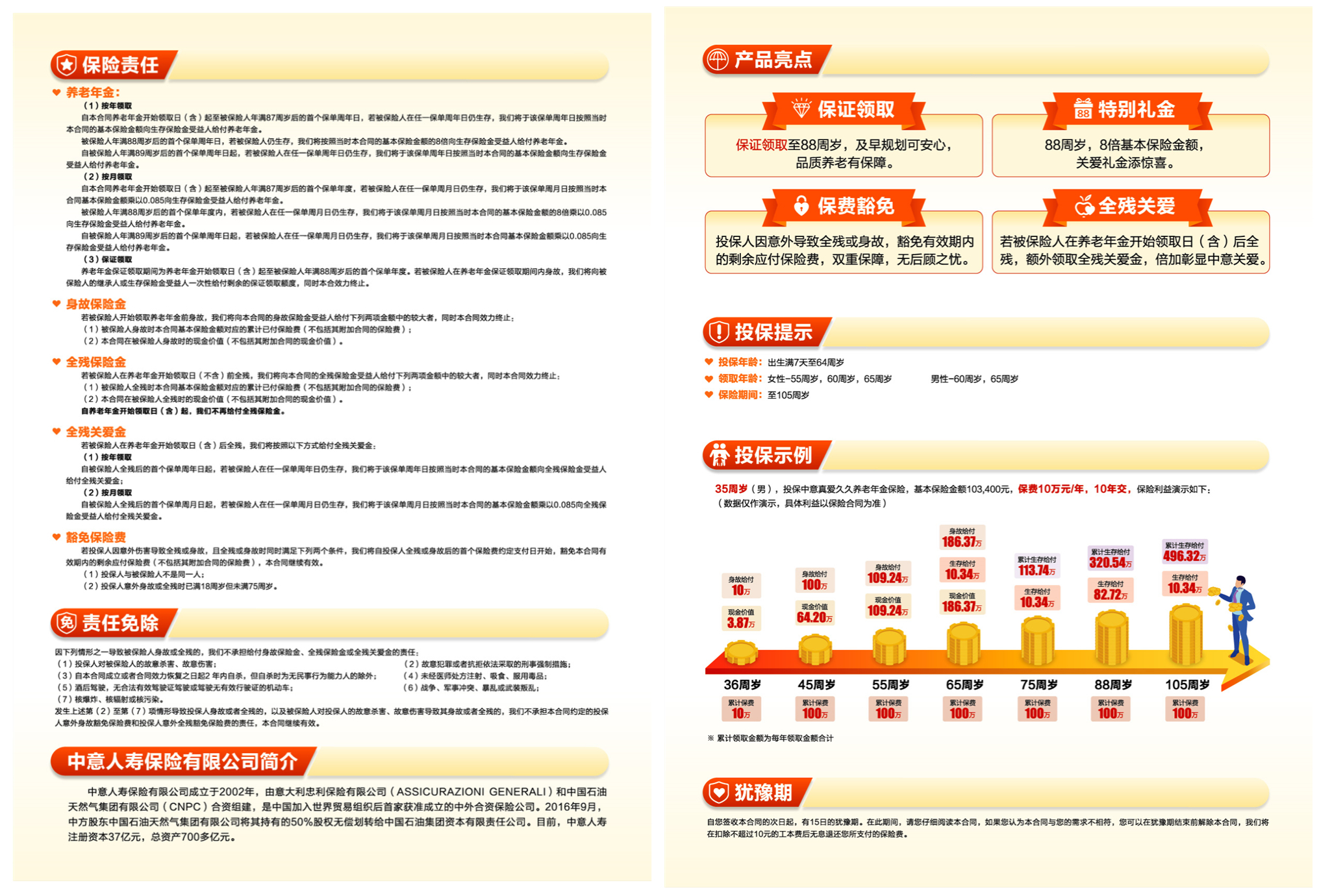

悦享百万费率
